关系图
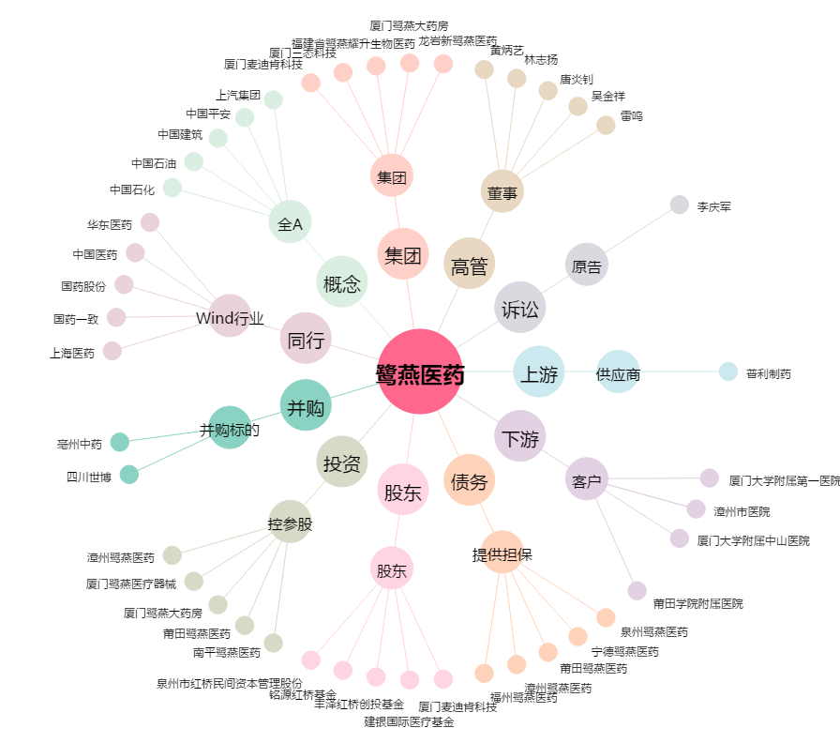
鹭燕医药[002788.SZ] - 关系概览图

